65 千葉市への通勤通学者比率
 | 65 千葉市への通勤通学者比率

 | 時点 2020(R2)年10月1日（５年毎） |  |  |  |  |  |  |  | 平 均 値 |  |  |  | 6.8
 | 単位 ％，人 |  |  |  |  |  |  |  | 標準偏差 |  |  |  | 8.7
 | 市町村名 |  | 指標 | 順位 |  | 通勤通学者数 |  | 市町村名 | 指標 | 順位 |  | 通勤通学者数

 | 千葉県 |  | 14.9 |  | － |  | 464,847 | 八街市 | 12.0 |  | 8 |  | 4,203
 | 千葉市 |  | 56.5 |  | 1 |  | 262,657 | 印西市 | 2.9 |  | 33 |  | 1,540
 | 銚子市 |  | 0.8 |  | 52 |  | 239 | 白井市 | 2.6 |  | 38 |  | 814
 | 市川市 |  | 2.8 |  | 34 |  | 7,211 | 富里市 | 4.2 |  | 24 |  | 1,105
 | 船橋市 |  | 5.8 |  | 22 |  | 18,664 | 南房総市 | 0.9 |  | 51 |  | 165
 | 館山市 |  | 1.0 |  | 48 |  | 210 | 匝瑳市 | 2.8 |  | 34 |  | 477
 | 木更津市 |  | 4.4 |  | 23 |  | 2,964 | 香取市 | 1.8 |  | 43 |  | 679
 | 松戸市 |  | 1.5 |  | 45 |  | 3,763 | 山武市 | 7.5 |  | 20 |  | 1,926
 | 野田市 |  | 0.4 |  | 54 |  | 323 | いすみ市 | 6.1 |  | 21 |  | 1,025
 | 茂原市 |  | 12.5 |  | 7 |  | 5,278 | 大網白里市 | 19.4 |  | 3 |  | 4,734
 | 成田市 |  | 3.9 |  | 25 |  | 2,728 | 酒々井町 | 8.7 |  | 15 |  | 903
 | 佐倉市 |  | 9.4 |  | 11 |  | 7,767 | 栄町 | 3.1 |  | 31 |  | 308
 | 東金市 |  | 12.6 |  | 6 |  | 3,714 | 神崎町 | 3.4 |  | 28 |  | 107
 | 旭市 |  | 1.8 |  | 43 |  | 606 | 多古町 | 2.1 |  | 41 |  | 165
 | 習志野市 |  | 11.7 |  | 9 |  | 10,843 | 東庄町 | 1.0 |  | 48 |  | 68
 | 柏市 |  | 1.2 |  | 46 |  | 2,537 | 九十九里町 | 8.5 |  | 16 |  | 610
 | 勝浦市 |  | 2.2 |  | 40 |  | 194 | 芝山町 | 2.5 |  | 39 |  | 97
 | 市原市 |  | 16.9 |  | 4 |  | 22,139 | 横芝光町 | 3.9 |  | 25 |  | 446
 | 流山市 |  | 1.1 |  | 47 |  | 1,034 | 一宮町 | 9.1 |  | 13 |  | 547
 | 八千代市 |  | 7.9 |  | 18 |  | 7,877 | 睦沢町 | 8.2 |  | 17 |  | 273
 | 我孫子市 |  | 1.0 |  | 48 |  | 574 | 長生村 | 9.7 |  | 10 |  | 686
 | 鴨川市 |  | 0.5 |  | 53 |  | 89 | 白子町 | 8.9 |  | 14 |  | 474
 | 鎌ケ谷市 |  | 3.4 |  | 28 |  | 1,739 | 長柄町 | 14.0 |  | 5 |  | 461
 | 君津市 |  | 3.3 |  | 30 |  | 1,430 | 長南町 | 9.4 |  | 11 |  | 333
 | 富津市 |  | 2.7 |  | 36 |  | 591 | 大多喜町 | 3.0 |  | 32 |  | 129
 | 浦安市 |  | 2.7 |  | 36 |  | 2,497 | 御宿町 | 3.8 |  | 27 |  | 114
 | 四街道市 |  | 29.0 |  | 2 |  | 12,205 | 鋸南町 | 1.9 |  | 42 |  | 71
 | 袖ケ浦市 |  | 7.7 |  | 19 |  | 2,497

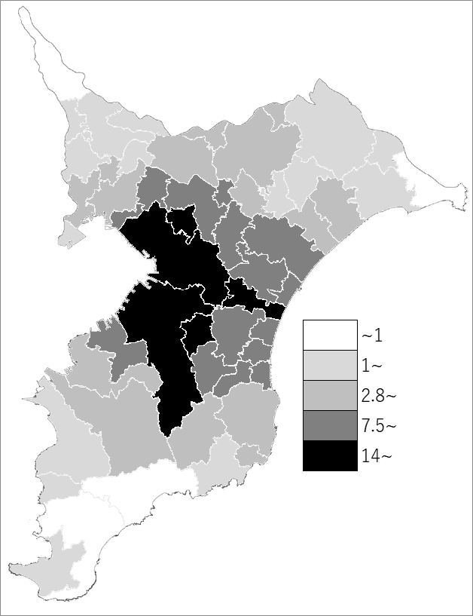
 | 千葉県の推移
 | 通勤通学者数（右軸） | 指標
平成12年 | 445294 | 12.7
平成17年 | 433990 | 12
平成22年 | 456935 | 11.8
平成27年 | 480068 | 15.1
令和2年 | 464847 | 14.9

 |  | また、15歳以上通勤通学者総数は、労働力状態｢不詳｣を含みます。

《備 考》 ・資料出所 総務省統計局「令和2年国勢調査」 ・算出方法 千葉市への15歳以上通勤通学者数÷15歳以上通勤通学者総数 注）県数値は、県外からの通勤通学者が含まれるので、市町村の合計と一致しません。

